2023_data
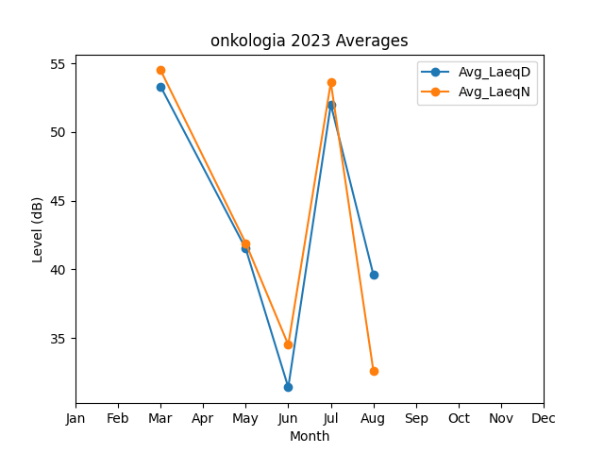
Month | Avg_LaeqD | Avg_LaeqN
3 | 53.310407736 | 54.495421389
5 | 41.5 | 41.9
6 | 31.4 | 34.5
7 | 52 | 53.6
8 | 39.6 | 32.6

